项目1报价单
中国铝业几内亚有限公司报价单
Formulaire de devis de CHALCO GUINEA COMPANY S.A
序号 | 计划编号 | 存货编码 | 物料名称 | 物料名称（英文或法文） | 规格型号 | 规格型号 | 单位 | 数量 | 不含税单价 | 总价 | 税金 | 到货时间 | 备注品牌
NO | Numéro de plan | Code d'inventaire | Nom du matériel | Designation(anglais ou français) | Spécification | anglais ou français | Unité | Quantité | Prix unitaire hors taxes (GNF) | Prix total（GNF） | Montant de la taxe | Date de livraison | note de remarque
1 | FCY260112008 | 3000297763 | 太阳能警示灯 | lampe de signalisation solaire | 高亮爆闪 夜间特闪亮 | haute luminosité avec flash stroboscopique, très visible de nuit | 台 / unité | 4
2 | FCY260103003 | 3000000909 | 齿轮清洗剂 | nettoyant pour engrenages | 450ml | 450 ml | 瓶 / bouteille | 120
3 | FCY260103003 | 3000297274 | 塑料薄膜 | film plastique | 2m*60m | 2 m × 60 m | 卷 / rouleau | 20
4 | FCY260103003 | 3000001440 | 口罩 N95 | masque N95 | N95 | N95 | 个 / pièce | 2000
5 | FCY260103003 | 4003001084 | 梅花开口两用扳手 | clé mixte (plate + œil) | 24 | 24 | 把 / clé | 10
6 | FCY260103003 | 4003001085 | 梅花开口两用扳手 | clé mixte (plate + œil) | 30 | 30 | 把 / clé | 10
7 | FCY260103003 | 4003001086 | 梅花开口两用扳手 | clé mixte (plate + œil) | 32 | 32 | 把 / clé | 10
8 | FCY260103003 | 4003001087 | 梅花开口两用扳手 | clé mixte (plate + œil) | 34 | 34 | 把 / clé | 10
9 | FCY260103003 | 4003001088 | 梅花开口两用扳手 | clé mixte (plate + œil) | 36 | 36 | 把 / clé | 10
10 | FCY260103003 | 3000001681 | 梅花开口大号两用扳手 41 | clé mixte grande taille (plate + œil) 41 | 41 | 41 | 把 / clé | 10
11 | FCY260103003 | 3000001202 | 安全带 五点式 | harnais de sécurité à cinq points | 双钩 | double crochet | 付 / paire | 50 |  |  |  |  | 盛奥
12 | FCY260103003 | 4004000335 | 等离子切割机 | machine de découpe plasma | 内置气泵LFK120 PLUS Ⅱ | pompe à air intégrée LFK120 PLUS II | 台 / machine | 1 |  |  |  |  | 10米枪泸工，瑞凌
13 | FCY260103003 | 4004000336 | P80直柄枪 | torche droite P80 | P80 | P80 | 套 / ensemble | 2 |  |  |  |  | 上海泸工
14 | FCY260103003 | 4004000337 | 大风炮用钢丝高压管 | flexible haute pression en acier pour clé à chocs pneumatique | 管径13*21，接头4分，长度30米 | diamètre du tuyau 13 × 21 mm, raccord 1/4", longueur 30 m | 根 / tige | 2
15 | FCY260103003 | 4004000338 | 7.5KW空压机 | compresseur d’air 7,5 kW | 气罐容积180L，压力0.8Mpa | capacité du réservoir 180 L, pression 0,8 MPa | 套 / ensemble | 1 |  |  |  |  | 德力西，其它品牌要保证质量
16 | FCY260103003 | 3000000257 | 电焊条 3.2 422 | électrodes de soudage 3,2 mm E422 | J422-3.2 | J422-3.2 | KG | 200 |  |  |  |  | 金桥
17 | FCY260103003 | 3000297566 | 电焊条 | électrodes de soudage | 电焊条427 3.2 | électrodes de soudage E427-3.2 | KG | 200 |  |  |  |  | 金桥
18 | FCY260103003 | 3000297755 | 薄皮焊管 | tube soudé à paroi mince | 直径600mm,壁厚5mm | diamètre 600 mm, épaisseur de paroi 5 mm | 米 / mètre | 60
19 | FCY260103007 | 3000297742 | 电源箱（加厚型） | coffret électrique (type renforcé) | PZ30-10(10回路明装) | PZ30-10 (10 circuits, montage apparent) | 个 / pièce | 5
20 | FCY260103007 | 3000297743 | 应急灯 | lampe d’éclairage d’urgence | RH-ZFZD-E5W-BO3 | RH-ZFZD-E5W-BO3 | 个 / pièce | 30
21 | FCY260103007 | 3000297746 | PA尼龙波纹管PP阻燃穿线管 | gaine annelée en nylon PA / gaine passe-câbles PP ignifuge | AD40（加厚)(耐酸碱） | AD40 (épaissi, résistant aux acides et aux alcalis) | 米 / mètre | 200
22 | FCY260103007 | 3000297747 | PA尼龙波纹管PP阻燃穿线管 | gaine annelée en nylon PA / gaine passe-câbles PP ignifuge | AD25（加厚)(耐酸碱） | AD25 (épaissi, résistant aux acides et aux alcalis) | 米 / mètre | 200
23 | FCY260103007 | 3000297748 | PA尼龙波纹管PP阻燃穿线管 | gaine annelée en nylon PA / gaine passe-câbles PP ignifuge | AD32（加厚)(耐酸碱） | AD32 (épaissi, résistant aux acides et aux alcalis) | 米 / mètre | 200
24 | FCY260103007 | 3000297750 | PA尼龙波纹管PP阻燃穿线管 | gaine annelée en nylon PA / gaine passe-câbles PP ignifuge | AD20（加厚)(耐酸碱） | AD20 (épaissi, résistant aux acides et aux alcalis) | 米 / mètre | 200
25 | FCY260103007 | 3000297751 | 自喷漆 | peinture en aérosol | 灰色 | gris | 瓶 / bouteille | 24
26 | FCY260103007 | 4004000306 | 检修箱（不锈钢）2mm厚 | boîtier de maintenance (acier inoxydable), épaisseur 2 mm | 400*500*200 | 400 × 500 × 200 | 个 / pièce | 4
27 | FCY260103007 | 3000297753 | 24直流增压水泵 | pompe de surpression à eau 24 V CC | 75W/DL-ZYB75,扬程12m | 75 W / DL-ZYB75, hauteur de refoulement 12 m | 台 / machine | 6
28 | FCY260103007 | 3000297530 | 折叠集装箱板房 | maison préfabriquée en conteneur pliable | 2500*5800*2500mm | 2500 × 5800 × 2500 mm | 套 / ensemble | 1
29 | FCY260103007 | 3000297752 | 黄绿接地线 | câble de mise à la terre jaune-vert | BVR-6mm2 | BVR-6 mm² | 米 / mètre | 200
30 | FCY260103007 | 4003001023 | 轴承 | roulement | 6216-2Z/C3 | 6216-2Z/C3 | 个 / pièce | 30
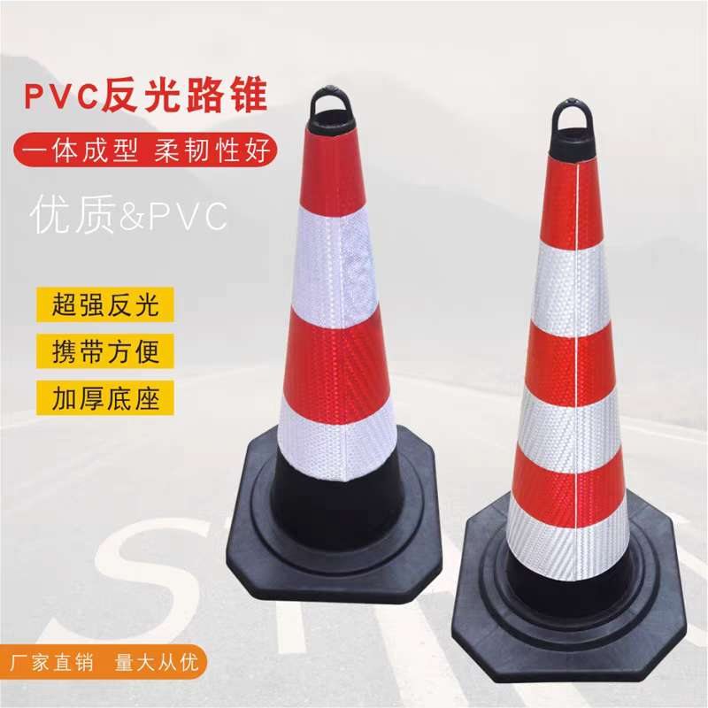
31 | FCY260103007 | 4005040244 | 轴承 | roulement | 6212 | 6212 | 个 / pièce | 20
32 | FCY260103007 | 3000002224 | 灰色防锈油漆 | peinture antirouille grise | 灰色，20L/桶 | gris, 20 L / fût | 桶 / fût | 20
33 | FCY260103007 | 3000297761 | PVC反光路锥 | cône de signalisation routière réfléchissant en PVC | 三角锥路障，顶部带环，高度不低于50cm | cône de signalisation triangulaire, avec anneau supérieur, hauteur ≥ 50 cm | 个 / pièce | 30
34 | BJY260103004 | 3000297713 | 一级燃油滤芯 | filtre à carburant primaire | TP5648481/FS20232 | TP5648481/FS20232 | 个 / pièce | 1 |  |  |  |  | 山推SD60-C5推土机-282号主机
35 | BJY260103004 | 3000297714 | 二级燃油精滤芯 | filtre fin à carburant secondaire | TP5417137/FF5782NN | TP5417137/FF5782NN | 个 / pièce | 2 |  |  |  |  | 山推SD60-C5推土机-282号主机
36 | BJY260103004 | 3000297715 | 机油滤芯 | filtre à huile moteur | TP3101869/LF1400/4367100 | TP3101869/LF1400/4367100 | 个 / pièce | 2 |  |  |  |  | 山推SD60-C5推土机-282号主机
37 | BJY260103004 | 3000297716 | 空滤器主滤芯 | filtre principal à air | 185-01-09105 | 185-01-09105 | 个 / pièce | 1 |  |  |  |  | 山推SD60-C5推土机-282号主机
38 | BJY260103004 | 3000297717 | 空滤器安全滤芯 | filtre de sécurité à air | 185-01-09103 | 185-01-09103 | 个 / pièce | 1 |  |  |  |  | 山推SD60-C5推土机-282号主机
39 | BJY260103004 | 3000297718 | 传动精滤芯 | filtre fin de transmission | 185-74-46100 | 185-74-46100 | 个 / pièce | 2 |  |  |  |  | 山推SD60-C5推土机-282号主机
40 | BJY260103004 | 3000297719 | 工作回油滤芯 | filtre de retour d’huile de travail | 185-74-32004 | 185-74-32004 | 个 / pièce | 1 |  |  |  |  | 山推SD60-C5推土机-282号主机
41 | BJY260103004 | 3000297720 | 先导滤油器滤芯 | filtre à huile du circuit pilote | 115H-86-01200 | 115H-86-01200 | 个 / pièce | 1 |  |  |  |  | 山推SD60-C5推土机-282号主机
42 | BJY260103004 | 3000297721 | 空调换新风滤芯 | filtre à air neuf de climatisation | 1186-58E-00006 | 1186-58E-00006 | 个 / pièce | 1 |  |  |  |  | 山推SD60-C5推土机-282号主机
43 | BJY260103004 | 3000297722 | 空调压缩机驱动皮带 | courroie d’entraînement du compresseur de climatisation | 185-58-00002 | 185-58-00002 | 条 / courroie | 1 |  |  |  |  | 山推SD60-C5推土机-282号主机
44 | BJY260103004 | 3000297723 | 发动机皮带 | courroie moteur | 5412987 | 5412987 | 条 / courroie | 1 |  |  |  |  | 山推SD60-C5推土机-282号主机
45 | QTZ251205086 | 4006000004 | 新款普拉多越野车前档风玻璃 | pare-brise avant pour véhicule tout-terrain Prado (nouvelle version) | JTEAR9AJ20K023978 | JTEAR9AJ20K023978 | 件 / article | 3
 |  |  | 合计（GNF） |  | HT（不含税）
报价单位 Entreprise de cotation（盖章cachet）： |  |  |  |  | 报价联系人 Contact pour le devis : |  |  | 联系人电话 Numéro de téléphone de contact : |  |  |  | 报价时间 Date du devis :

